ΥΠΟΛΟΓΙΣΜΟΙ
(ΑΒ) ΥΨΟΜΕΤΡΙΚΗ ΔΙΑΦΟΡΑ ΕΠΙΦΑΝΙΩΝ |  |  | Α
(ΒΓ) ΠΕΛΜΑ ΒΑΣΗΣ |  |  |  |  |  |  |  | ΠΙΝΑΚΑΣ ΣΥΣΧΕΤΙΣΗΣ (% ΚΛΙΣΗΣ) ΜΕ (ΜΟΙΡΕΣ)
ΣΥΜΠΛΗΡΩΝΟΝΤΑΣ ΤΑ ΔΥΟ ΚΙΤΡΙΝΑ ΠΕΔΙΑ ΣΤΟΝ ΠΑΡΑΚΑΤΩ ΠΙΝΑΚΑ ΥΠΟΛΟΓΙΖΕΤΕ ΤΟ ΜΗΚΟΣ ΤΗΣ ΡΑΜΠΑΣ (ΑΓ) ΚΑΙ ΤΗΝ ΚΛΙΣΗ ΑΥΤΗΣ (κ).

 |  |  |  |  |  |  |  | % ΚΛΙΣΗ | ΜΟΙΡΕΣ | % ΚΛΙΣΗ | ΜΟΙΡΕΣ
 |  |  |  |  |  |  |  | 1.75 | 1 | 42.4 | 23
ΑΒ (ΥΨΟΣ) |  | ΜΕΤΡΑ |  |  |  |  |  | 3.49 | 2 | 44.5 | 24
ΒΓ (ΒΑΣΗ) |  | ΜΕΤΡΑ |  |  |  |  |  | 5.24 | 3 | 46.6 | 25
ΑΓ (ΜΗΚΟΣ ΡΑΜΠΑΣ) | 0.00 | ΜΕΤΡΑ |  |  | (θ) |  |  | 6.99 | 4 | 48.8 | 26
% ΚΛΙΣΗ (κ) | #DIV/0! | % |  |  |  | (κ) |  | 8.75 | 5 | 51 | 27
 |  |  | Β |  |  |  | Γ | 10 | 5.74 | 53.2 | 28
 |  |  |  |  |  |  |  | 10.5 | 6 | 55.4 | 29
(κ): ΔΩΣΤΕ ΤΗΝ ΕΠΙΘΥΜΗΤΗ ΚΛΙΣΗ |  |  |  |  |  |  |  | 12.3 | 7 | 57.7 | 30
(ΑΒ) ΥΨΟΜΕΤΡΙΚΗ ΔΙΑΦΟΡΑ ΕΠΙΦΑΝΙΩΝ |  |  |  |  |  |  |  | 14.1 | 8 | 60.1 | 31
ΣΥΜΠΛΗΡΩΝΟΝΤΑΣ ΤΑ ΔΥΟ ΚΙΤΡΙΝΑ ΠΕΔΙΑ ΣΤΟΝ ΠΑΡΑΚΑΤΩ ΠΙΝΑΚΑ ΥΠΟΛΟΓΙΖΕΤΕ ΤΟ ΣΥΝΟΛΙΚΟ ΜΗΚΟΣ ΤΗΣ ΡΑΜΠΑΣ (ΑΓ), ΚΑΙ ΤΗΣ ΒΑΣΗΣ ΤΗΣ (ΒΓ). |  |  |  |  |  |  |  | 15.8 | 9 | 62.5 | 32
 |  |  |  | Ιδανική κλίση ράμπας για χειροκίνητα αμαξίδια και ενεργητικούς χρήστες ή με βοήθεια συνοδού: 6% - 9% |  |  |  | 17.6 | 10 | 64.9 | 33
 |  |  |  |  |  |  |  | 19.4 | 11 | 67.5 | 34
% ΚΛΙΣΗΣ (κ) |  | % |  |  |  |  |  | 21.3 | 12 | 70 | 35
ΑΒ (ΥΨΟΣ) |  | ΜΕΤΡΑ |  |  |  |  |  | 23.1 | 13 | 72.7 | 36
ΒΓ (ΒΑΣΗ) | #DIV/0! | ΜΕΤΡΑ |  | Για τα ηλεκτροκίνητα αμαξίδια και scooter η μέγιστη δυνατή κλίση αναφέρεται στα χαρακτηριστικά του εκάστοτε προϊόντος |  |  |  | 24.9 | 14 | 75.4 | 37
ΑΓ (ΜΗΚΟΣ ΡΑΜΠΑΣ) | #DIV/0! | ΜΕΤΡΑ |  |  |  |  |  | 26.8 | 15 | 78.1 | 38
 |  |  |  |  |  |  |  | 28.7 | 16 | 81 | 39
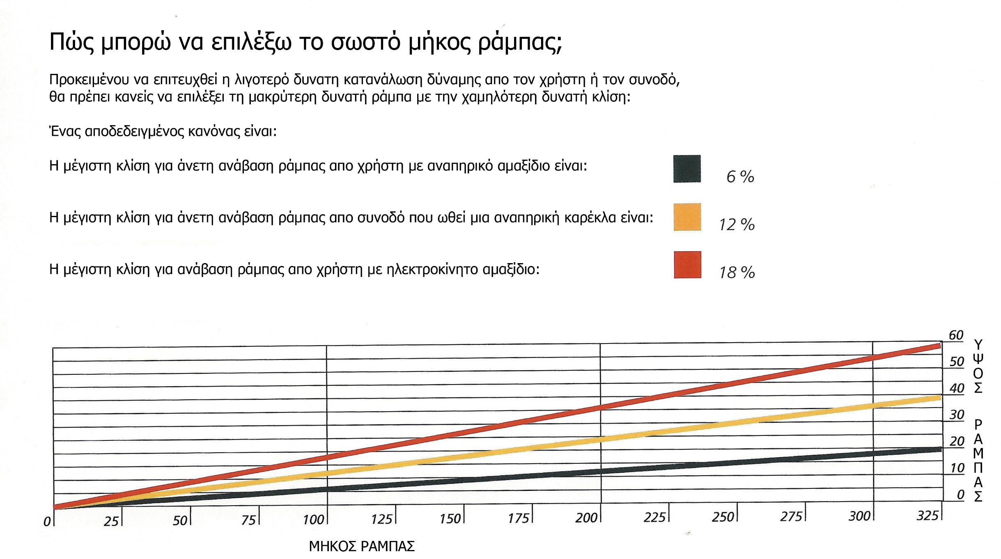
 |  |  |  |  |  |  |  | 30.6 | 17 | 83.9 | 40
 |  |  |  |  |  |  |  | 32.5 | 18 | 86.9 | 41
 |  |  |  |  |  |  |  | 34.4 | 19 | 90 | 42
 |  |  |  |  |  |  |  | 36.4 | 20 | 93.3 | 43
 |  |  |  |  |  |  |  | 38.4 | 21 | 96.6 | 44
 |  |  |  |  |  |  |  | 40.4 | 22 | 100 | 45

